01
PASO 01: Seleccionar el botón transmitir
Generar CPB de una solicitud y la pasarela de pagos responde manera exitosa con el Usuario Principal
La pasarela de pagos genera y devuelve el CPB

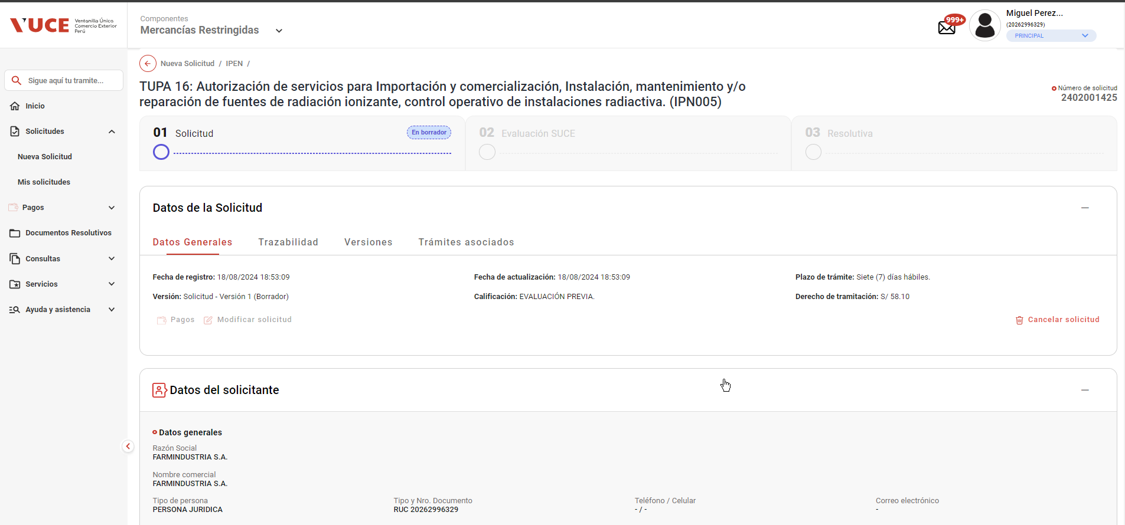

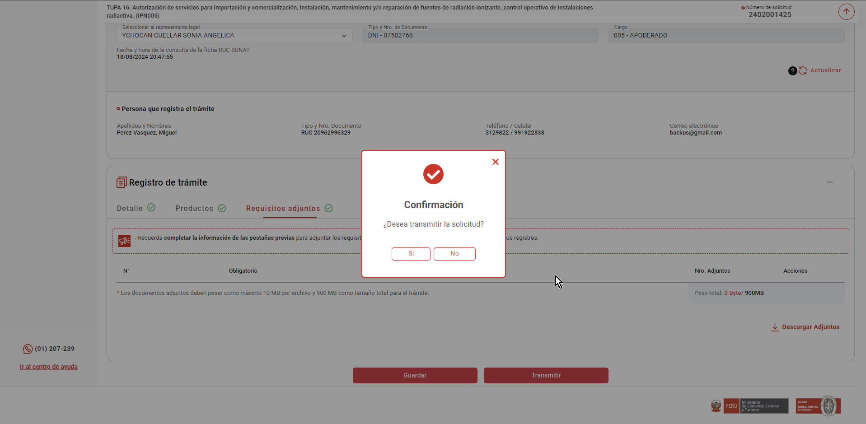

El sistema realiza las siguientes acciones

 | - Registra el nro. de CPB asociado al trámite, la fecha de vigencia del CPB en un plazo máximo de 5 días hábiles
 | (contabilizado a partir del día siguiente de generado el CPB) y el estado "Pendiente de pago"
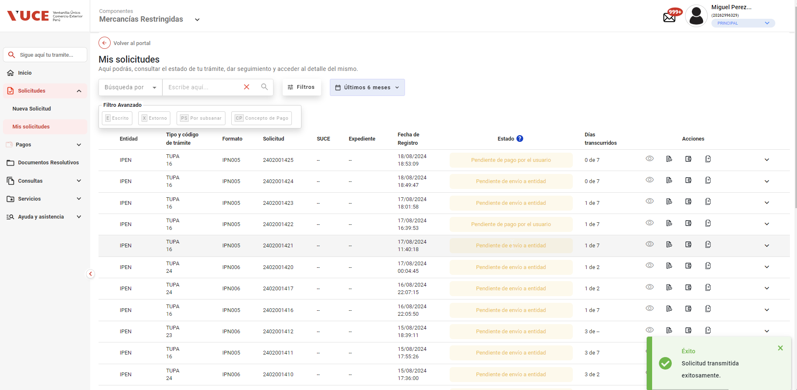

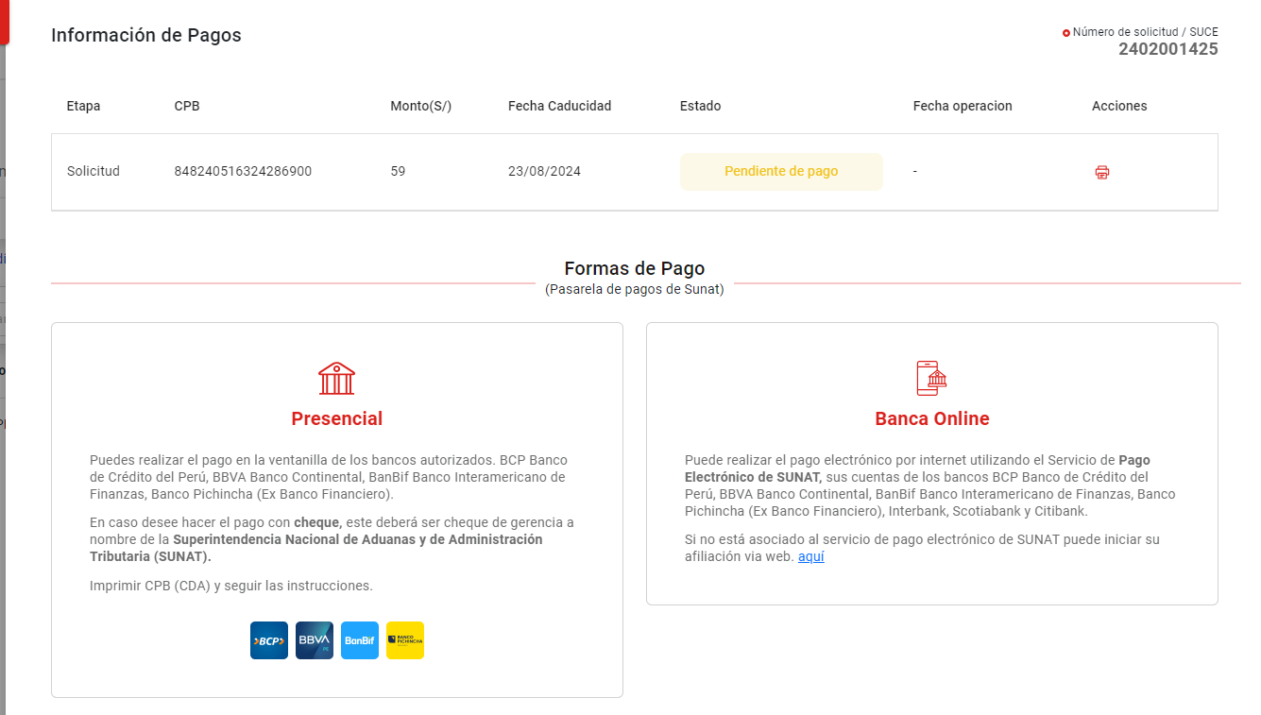

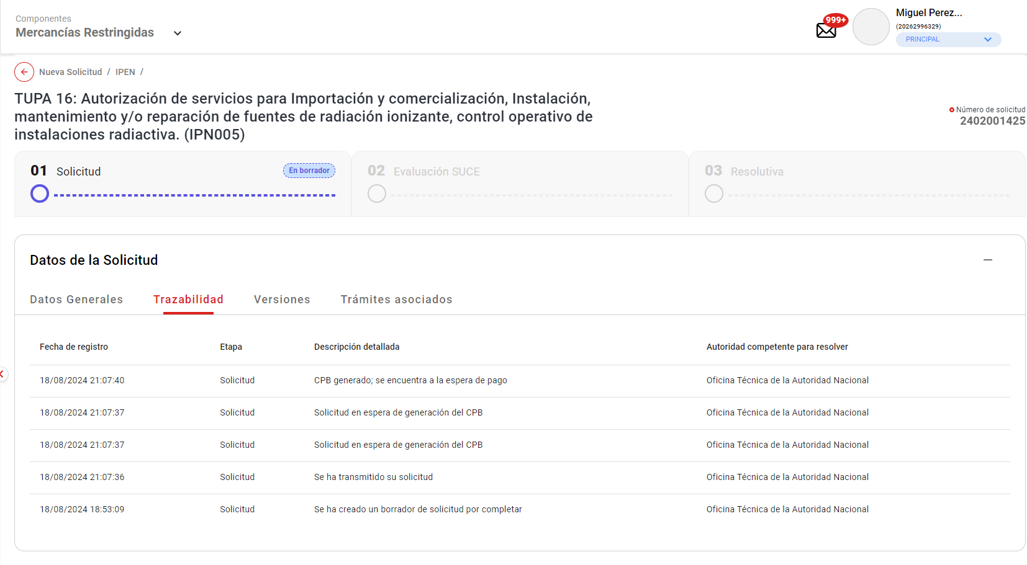
 | - Actualiza el estado del trámite a "Solicitud pendiente de pago"

 | - Registra en la trazailidad del trámite el mensaje "CPB generado; se encuentra a la espera de pago"

 | - Actualiza el estado del requerimiento de pago de trámite a PENDIENTE

 | - Notifica al rol autorizado con el registro RECEPCION_TASA_ORDEN_CON_MONTO (Id_Mensaje_Texto = 2)

